Лист1
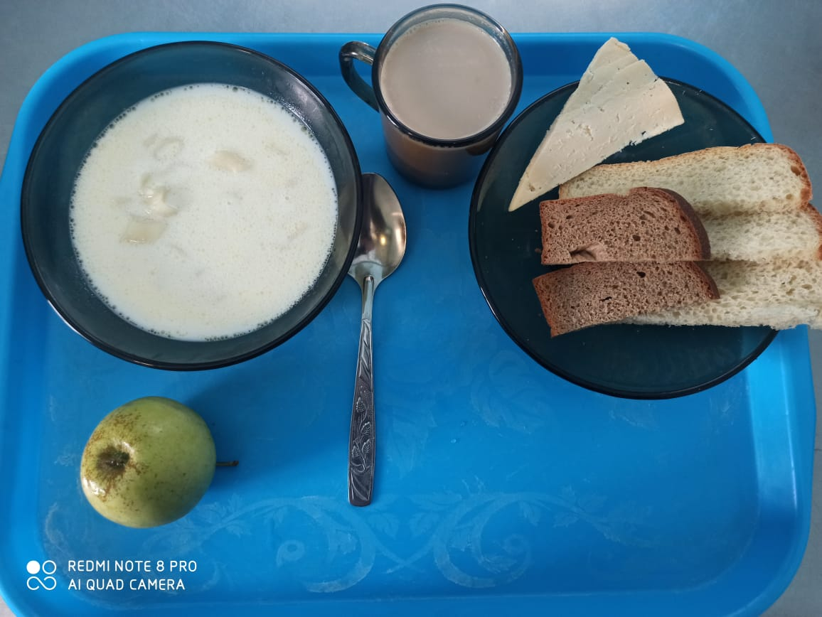
Школа | МБОУ ООШ №25 имени В.В.Буракова станицы Баракаевской |  |  | Отд./корп |  |  |  | День | 19.01.2022г

Прием пищи | Раздел | № рец. | Блюдо | Выход, г | Цена | Калорийность | Белки | Жиры | Углеводы

5-9 классы | Фрукты | 112 | Яблоки свежие | 120 |  | 50.76 | 0.43 | 0.43 | 10.58
завтрак | Гор.блюдо | 171 | Суп молочный с макаронами | 250 |  | 182.50 | 7.12 | 6.50 | 23.62
 |  | 100 | Сыр порционно | 17 |  | 51.40 | 3.84 | 3.90 | 0.00
 | Хлеб | 108 | Хлеб пшеничный | 54 |  | 117.50 | 3.80 | 0.40 | 38.88
 | Хлеб | 109 | Хлеб ржаной | 25 |  | 40.02 | 1.52 | 0.28 | 11.51
 | Напиток | 501 | Кофейный напиток с молоком | 200 |  | 79.00 | 3.20 | 2.70 | 15.90
 |  |  |  |  | 38.84р. | 521.18 | 19.91 | 14.21 | 100.49
 | Горячее блюдо | 171 | Суп молочный с макаронами | 250 |  | 182.50 | 7.12 | 6.50 | 23.62
сотрудники |  | 100 | Сыр порционно | 17 |  | 51.40 | 3.84 | 3.90 | 0.00
 | Хлеб | 108 | Хлеб пшеничный | 54 |  | 117.50 | 3.80 | 0.40 | 38.88
 | Хлеб | 109 | Хлеб ржаной | 25 |  | 40.02 | 1.52 | 0.28 | 11.51
 | Напиток | 501 | Кофейный напиток с молоком | 200 |  | 79.00 | 3.20 | 2.70 | 15.90
 |  |  |  |  | 31.81р. | 470.42 | 19.48 | 13.78 | 89.91

